クラス
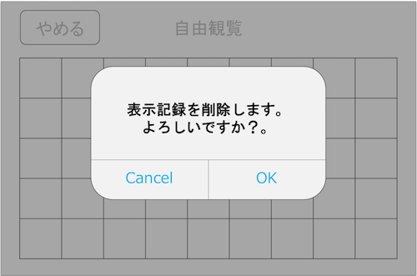
クラス名 | 関数名 | 変数名or引数/戻り値 | 型 | 説明 | 備考 | 該当画面
Strings |  |  |  | 文字列 | .plistで作成 |  | .plistで作るべき
 |  | //表示記録削除アラート |  |  |  | 表示記録削除アラート
 |  | DELETE_TITLE | String | タイトル
 |  | DELETE_MESSAGE | String | 文言
 |  | DELETE_BUTTON_OK | String | ボタン名A
 |  | DELETE_BUTTON_CANCEL | String | ボタン名B

 |  | //ルート選択画面 |  |  |  | 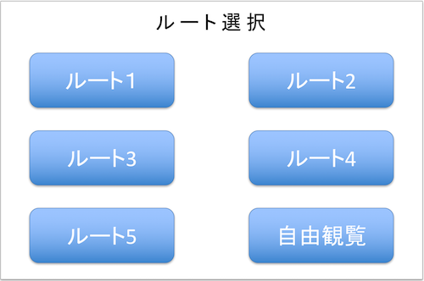 ルート選択画面
 |  | ROUTE1 | String | ルート1名
 |  | ROUTE2 | String | ルート2名
 |  | ROUTE3 | String | ルート3名
 |  | ROUTE4 | String | ルート4名
 |  | ROUTE5 | String | ルート5名
 |  | ROUTE_FREE | String | 自由観覧名

ToukenData |  |  |  | 刀剣データ
 |  | TOUKEN_ARRAY | Array
 |  | [0] or [1] | String | ヒント or 説明 配列
 |  | [n][0] , [n][1] , [n][2] … | String | 各刀剣情報配列
 |  | [n][x]["iconPath"] | String | アイコンパス(シルエット/カラー)
 |  | [n][x]["imagePath"] | String | 画像パス(シルエット/カラー)
 |  | [n][x]["title"] | String | タイトル
 |  | [n][x]["message"] | String | メッセージ
 |  | [0][x]["mapPath"] | String | 地図画像パス※ヒントのみ

AppDelegate |  |  |  | background or foreground
 | //background
 | stopBeaconSignal() |  |  | Beaconからの信号受信を止める

 | //foreground

ViewController |  |  |  | ViewControllerClass
 | //ルート選択画面 |  |  |  |  | ルート選択画面
 | routeBtn1() |  |  | ルート1ボタン押下時に反応。 changeStoryBoard(1)を実行
 | routeBtn2() |  |  | ルート2ボタン押下時に反応。 changeStoryBoard(2)を実行
 | routeBtn3() |  |  | ルート3ボタン押下時に反応。 changeStoryBoard(3)を実行
 | routeBtn4() |  |  | ルート4ボタン押下時に反応。 changeStoryBoard(4)を実行
 | routeBtn5() |  |  | ルート5ボタン押下時に反応。 changeStoryBoard(5)を実行
 | freeViewBtn() |  |  | 自由観覧ボタン押下時に反応。 changeStoryBoard(0)を実行
 | changeStoryBoard() |  |  | 受け取ったboardNumに応じて、 遷移先と渡す値を変更 | 1~5はスタンプラリー画面へ値を渡して遷移 0は自由観覧画面へ遷移
 |  | boardNum | Int | 遷移先を判断する番号 |  | 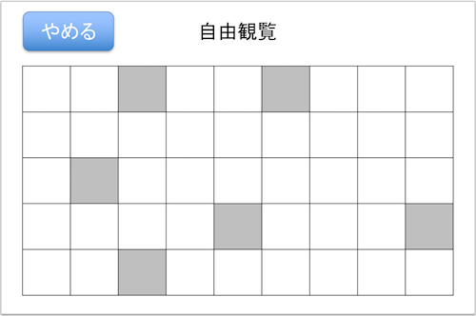 自由観覧画面
 | //自由観覧画面
 | catchBeaconSignal() |  |  | Beaconの信号を3秒以上検知した際に反応。 getExplainData()で得た説明情報を showExplainDialog()に渡す
 | touchGiveUpBtn() |  |  | やめるボタン押下時に反応。 Alert.showAlert()を実行
 | touchSilhouette() |  |  | シルエット画像押下時に反応。 TOUKEN_ARRAYからヒント情報を CustomDialog.showHintoDialog()に渡す

ToukenList |  |  |  | 刀剣リストClass |  |  | viewControllerのライフサイクルを意識する
 |  |  |  |  |  |  | Controllerになる役割

 | refresh() |  |  | VIEWED_CHECK内全てをgetImage()渡して 取得したアイコンパスを元に 刀剣リストの出力画像を出力(更新)
ToukenArrayManager |  |  |  |  | シングルトンで作成 |  | CollectionViewの起動処理に沿った形で関数を用意してあげる
 | getHintoData() |  |  | 指定した配列番号を元にヒント用データ等を返す
 |  | 引数：hintoDataNum | Int | TOUKEN_ARRAYの各刀剣情報番号 | [0][hintoDataNum]
 |  | 戻り値：hintoData | Array | 結果のヒント用データ | [画像パス,タイトル,メッセージ,地図画像パス]

 | getExplainData() |  |  | 指定した配列番号を元に説明用データを返す
 |  | 引数：explainDataNum | Int | TOUKEN_ARRAYの各刀剣情報番号 | [1][explainDataNum]
 |  | 戻り値：explainData | Array | 結果の説明用データ | [画像パス,タイトル,メッセージ]

CollectionController |  | メンバ変数
 |  | VIEWED_CHECK | Array | 閲覧済みか否かを数字として保持 | 0=未確認 1=閲覧済み | [0,0,1,0,0,1,0,1,0,1,1,1,0,0,0,0,1,1,1,1…

 | initCheckImage() |  |  | VIEWED_CHECKを初期化する
 | getImage() |  |  | 指定されたTOUKEN_ARRAYの配列番号と VIEWED_CHECKの結果を元に アイコンパスを返す | [checkImageNum][dataNum][0]= アイコンパス
 |  | 引数1：checkImageNum | Int | 0 or 1 ヒントか説明
 |  | 引数2：dataNum | Int | TOUKEN_ARRAYの各刀剣情報番号
 |  | 戻り値：iconPath | String | アイコン画像パス

 | changeImage() |  |  | VIEWED_CHECK内の値を変更する | 指定された箇所の要素を0から1に変更する
 |  | 引数：changeImageNum | Int | VIEWED_CHECKの要素番号

 | setImageBtnDisabled() |  |  | 指定されたアイコン画像をタッチ無効化する
 |  | 引数：disableImageNum | Int | 無効化するアイコン画像番号

Alert |  |  |  | アラート関連Class |  | 表示記録削除アラート
 | //表示記録削除アラート
 | showAlert()
 |  | 引数1：title | String
 |  | 引数2：message | String | メッセージ
 |  |  |  |  |  |  | 保留処理
 | touchOK() |  |  | OK押下時の処理 |  |  | 刀剣説明ポップアップが出力される用のBeacon信号が来ていたら、保留にする
 | touchCancel() |  |  | Cancel押下時の処理 |  |  | cancelで表示

 | closeAlert() |  |  | アラートを閉じる

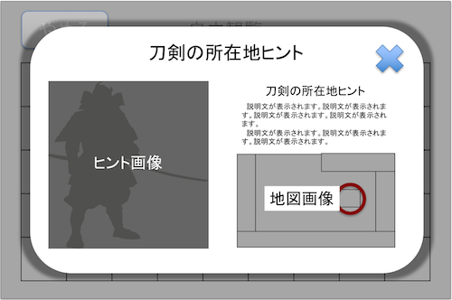
HintoModalView |  |  |  | ポップアップ関連Class
 |  |  |  |  |  | ヒントポップアップ
 | showHintoDialog() |  |  | ヒントポップアップを表示
 |  | 引数：toukenNum | Int | 刀剣番号

 | closeHintoDialog() |  |  | ヒントダイアログを閉じる

 | transitionExplainDialog() |  |  | 説明画面へ遷移

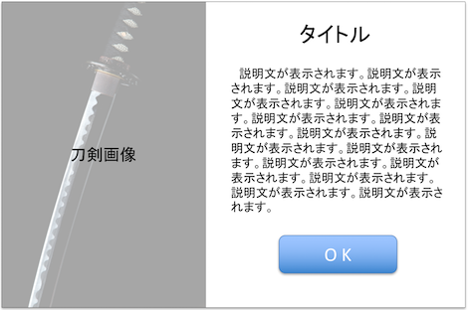
ExplainModalView
 |  |  |  |  |  | 説明ポップアップ
 | showExplainView() |  |  | 説明ポップアップを表示
 |  | 引数：toukenNum | Int | 刀剣番号

 | closeExplainView() |  |  | 説明ダイアログを閉じる

CollectionViewの仕様
 | collectionView()
 |  | numberOfItemsInSection |  | セルの個数を設定
 |  | cellForItemAt |  | セルのフォーマットを設定
 |  | didSelectItemAt |  | セルをタッチした際に反応

 | reloadData() |  |  | コレクションビューの更新

ViewControllerのライフサイクル(CollectionView廻り)
 | loadView |  |  | ViewControllerのviewプロパティが参照された時、それがnilならViewControllerのloadViewが呼ばれます。
 |  | ・TOUKEN_ARRAYの生成
 | viewDidLoad |  |  | View階層の全てがメモリ上に読み込まれたタイミングで呼び出されます。
 |  | ・ |  | 表示サイクル上一度だけ呼び出される物なのでviewの初期化などはここで行われる事が多いです。

 | viewWillAppear |  |  | Viewが表示される直前に呼ばれます。
 |  | ・VIEWED_CHECKの生成
 | viewWillLayoutSubviews |  |  | Viewのレイアウトが開始される前に呼ばれます。
 |  | ・ |  | 各ViewのlayoutSubviewsメソッドが実行されます。

 | viewDidLayoutSubviews |  |  | Viewのレイアウトが完了した際に呼ばれます。
 |  |  |  | 各Viewのフレームなどはこの段階で初めてConstraintが適用された状態になっています。

 | viewDidAppear |  |  | Viewが完全に表示された際に呼ばれます。

 | viewWillDisappear |  |  | Viewが非表示になる直前に呼ばれます。

 | viewDidDisappear |  |  | Viewが完全に非表示になった際に呼ばれます。

